FICHA RESUMEN PLACO
 |  | MINISTERIO DE HACIENDA Y FUNCIÓN PÚBLICA |  |  |  |  |  |  |  |  |  |  |  |  |  |  |  |  |  | SECRETARÍA DE ESTADO DE HACIENDA DIRECCIÓN GENERAL DEL CATASTRO

FICHA RESUMEN
GERENCIA-MUNICIPIO: 33008 CABRALES |  |  |  |  |  |  |  |  |  |  |  |  |  | Nº EXPEDIENTE: 217490.33/24

REFERENCIA CATASTRAL: 001410500UN59E |  |  |  |  |  |  |  |  |  |  |  |  |  | DIRECCIÓN: LG ARENAS,LAS 0

ALTERACIÓN PROPUESTA |  |  |  |  |  | NPIS
NOTA: Se indicará uno (normalmente no más de dos) de los tipos de alteración detectada.
ACTUACIONES PREVIAS |  |  |  |  |  | GABINETE |  |  |  | Comprobación de la existencia o no de la alteración en BBDD del Catastro mediante contraste a partir de ortofotografías del PNOA 2020

 |  |  |  |  |  | CAMPO |  |  |  | Realizada visita de contraste entre el 4 de Marzo y el 8 de Marzo de 2024 se verifica la existencia física de la alteración propuesta

DOCUMENTACIÓN INCORPORADA |  |  |  |  |  | o | PROYECTO DE OBRA: |  |  |  |  |  | o | LIC. DE OBRA, 1ª OCUPACIÓN o ACTIVIDAD: |  |  |  |  |  | o | DECLARACIÓN RESPONSABLE DE ACTUACIONES URBANÍSTICAS:
 |  |  |  |  |  |  | FECHA: |  |  |  |  |  |  | FECHA: |  |  |  |  |  |  | FECHA:
 |  |  |  |  |  | o | CERTIFICADO FINAL DE OBRA |  |  |  |  |  | o | INFORME DEL AYUNTAMIENTO |  |  |  |  |  | o | OTRAS:
 |  |  |  |  |  |  | FECHA: |  |  |  |  |  |  | FECHA: |  |  |  |  |  |  | FECHA:

FECHA ALTERACIÓN |  |  |  |  |  | FECHA: 2022-12-31
 |  |  |  |  |  | MOTIVACIÓN: ORTOFOTO AÑO 2022

OBSERVACIONES |  |  |  |  |  | Nueva construcción de piscina asignada al cargo 6.

CROQUIS - FOTOGRAFÍA

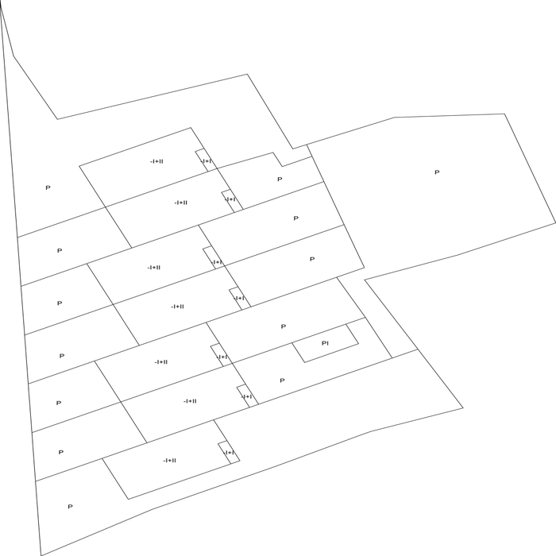
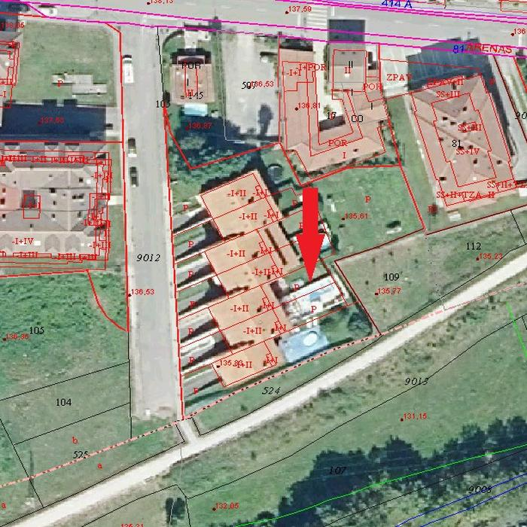

DATOS DEL INMUEBLE

SITUACIÓN INICIAL |  |  |  |  |  |  |  |  |  |  |  |  | SITUACIÓN FINAL
CARGO | LOCAL | ESC. | PL. | PTA. | TIP. (1) | CAT. (1) | USO (2) | SUP. (m²) | U. C. | E. CONS. (1) | ANT. (6) | AÑO | CARGO | LOCAL | ESC. | PL. | PTA. | TIP. (1) | CAT. (1) | USO (2) | SUP. (m²) | U. C. | E. CONS. (1) | ANT. (7) | AÑO
8 | 1 |  | -1 | 01 | 01234 | 4 | AAP | 77 | 0001 | N | 2007 |  | 8 | 1 |  | -1 | 01 | 01234 | 4 | AAP | 77 | 0001 | N | 2007
8 | 2 |  | 00 | 01 | 01214 | 4 | V | 68 | 0001 | N | 2007 |  | 8 | 2 |  | 00 | 01 | 01214 | 4 | V | 68 | 0001 | N | 2007
8 | 3 |  | 00 | 01 | 01234 | 4 | YPO | 6 | 0001 | N | 2007 |  | 8 | 3 |  | 00 | 01 | 01234 | 4 | YPO | 6 | 0001 | N | 2007
8 | 4 |  | 01 | 01 | 01214 | 4 | V | 77 | 0001 | N | 2007 |  | 8 | 4 |  | 01 | 01 | 01214 | 4 | V | 77 | 0001 | N | 2007
2 | 5 |  | -1 | 02 | 01234 | 4 | AAP | 77 | 0001 | N | 2007 |  | 2 | 5 |  | -1 | 02 | 01234 | 4 | AAP | 77 | 0001 | N | 2007
2 | 6 |  | 00 | 02 | 01214 | 4 | V | 68 | 0001 | N | 2007 |  | 2 | 6 |  | 00 | 02 | 01214 | 4 | V | 68 | 0001 | N | 2007
2 | 7 |  | 00 | 02 | 01234 | 4 | YPO | 6 | 0001 | N | 2007 |  | 2 | 7 |  | 00 | 02 | 01234 | 4 | YPO | 6 | 0001 | N | 2007
2 | 8 |  | 01 | 02 | 01214 | 4 | V | 77 | 0001 | N | 2007 |  | 2 | 8 |  | 01 | 02 | 01214 | 4 | V | 77 | 0001 | N | 2007
3 | 9 |  | -1 | 03 | 01234 | 4 | AAP | 77 | 0001 | N | 2007 |  | 3 | 9 |  | -1 | 03 | 01234 | 4 | AAP | 77 | 0001 | N | 2007
3 | 10 |  | 00 | 03 | 01214 | 4 | V | 68 | 0001 | N | 2007 |  | 3 | 10 |  | 00 | 03 | 01214 | 4 | V | 68 | 0001 | N | 2007
3 | 11 |  | 00 | 03 | 01234 | 4 | YPO | 6 | 0001 | N | 2007 |  | 3 | 11 |  | 00 | 03 | 01234 | 4 | YPO | 6 | 0001 | N | 2007
3 | 12 |  | 01 | 03 | 01214 | 4 | V | 77 | 0001 | N | 2007 |  | 3 | 12 |  | 01 | 03 | 01214 | 4 | V | 77 | 0001 | N | 2007
4 | 13 |  | -1 | 04 | 01234 | 4 | AAP | 77 | 0001 | N | 2007 |  | 4 | 13 |  | -1 | 04 | 01234 | 4 | AAP | 77 | 0001 | N | 2007
4 | 14 |  | 00 | 04 | 01214 | 4 | V | 68 | 0001 | N | 2007 |  | 4 | 14 |  | 00 | 04 | 01214 | 4 | V | 68 | 0001 | N | 2007
4 | 15 |  | 00 | 04 | 01234 | 4 | YPO | 6 | 0001 | N | 2007 |  | 4 | 15 |  | 00 | 04 | 01234 | 4 | YPO | 6 | 0001 | N | 2007
4 | 16 |  | 01 | 04 | 01214 | 4 | V | 77 | 0001 | N | 2007 |  | 4 | 16 |  | 01 | 04 | 01214 | 4 | V | 77 | 0001 | N | 2007
5 | 17 |  | -1 | 05 | 01234 | 4 | AAP | 77 | 0001 | N | 2007 |  | 5 | 17 |  | -1 | 05 | 01234 | 4 | AAP | 77 | 0001 | N | 2007
5 | 18 |  | 00 | 05 | 01214 | 4 | V | 68 | 0001 | N | 2007 |  | 5 | 18 |  | 00 | 05 | 01214 | 4 | V | 68 | 0001 | N | 2007
5 | 19 |  | 00 | 05 | 01234 | 4 | YPO | 6 | 0001 | N | 2007 |  | 5 | 19 |  | 00 | 05 | 01234 | 4 | YPO | 6 | 0001 | N | 2007
5 | 20 |  | 01 | 05 | 01214 | 4 | V | 77 | 0001 | N | 2007 |  | 5 | 20 |  | 01 | 05 | 01214 | 4 | V | 77 | 0001 | N | 2007
6 | 21 |  | -1 | 06 | 01234 | 4 | AAP | 77 | 0001 | N | 2007 |  | 6 | 21 |  | -1 | 06 | 01234 | 4 | AAP | 77 | 0001 | N | 2007
6 | 22 |  | 00 | 06 | 01214 | 4 | V | 68 | 0001 | N | 2007 |  | 6 | 22 |  | 00 | 06 | 01214 | 4 | V | 68 | 0001 | N | 2007
6 | 23 |  | 00 | 06 | 01234 | 4 | YPO | 6 | 0001 | N | 2007 |  | 6 | 23 |  | 00 | 06 | 01234 | 4 | YPO | 6 | 0001 | N | 2007
6 | 24 |  | 01 | 06 | 01214 | 4 | V | 77 | 0001 | N | 2007 |  | 6 | 24 |  | 01 | 06 | 01214 | 4 | V | 77 | 0001 | N | 2007
7 | 25 |  | -1 | 07 | 01234 | 4 | AAP | 77 | 0001 | N | 2007 |  | 7 | 25 |  | -1 | 07 | 01234 | 4 | AAP | 77 | 0001 | N | 2007
7 | 26 |  | 00 | 07 | 01214 | 4 | V | 68 | 0001 | N | 2007 |  | 7 | 26 |  | 00 | 07 | 01214 | 4 | V | 68 | 0001 | N | 2007
7 | 27 |  | 00 | 07 | 01234 | 4 | YPO | 6 | 0001 | N | 2007 |  | 7 | 27 |  | 00 | 07 | 01234 | 4 | YPO | 6 | 0001 | N | 2007
7 | 28 |  | 01 | 07 | 01214 | 4 | V | 77 | 0001 | N | 2007 |  | 7 | 28 |  | 01 | 07 | 01214 | 4 | V | 77 | 0001 | N | 2007
 |  |  |  |  |  |  |  |  |  |  |  |  | 6 | 29 |  | 00 | 06 | 05224 | 4 | KPS | 18 | 0002 | N | 2022

